Запрос
Наименование | Описание | Примерное изображение | Кол-во от ,шт | Стоимость единицы,руб. | Стоимость итого,руб.
Футболки | белые , нанесение логотипа , формат А4 | 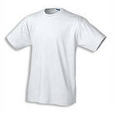 | 2045 |  | 0
Футболки | белые , нанесение логотипа , формат А4 |  | 1455 |  | 0
Плед | Материал: флис, полиэстер. Размер: 129х118 см. Логотип вышивка формат А4 | 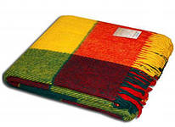 | 110 |  | 0
Полотенце | Размер: 50x90 см, 70х140 см Состав: 100% хлопок, 380 г/м2 В развернутом виде логотип расположен по центру изделия Нанесение: вышивка Размер логотипа А4 | 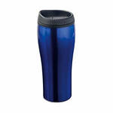 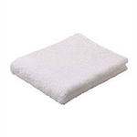 | 820 |  | 0
Бейсболки | нанесение 4+0 | 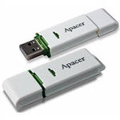 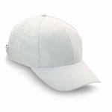 | 1455 |  | 0
Сумки спортивные | нанесение 4+0, сумка белая, полиэстер , нанесение шелкография | 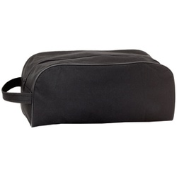 | 110 |  | 0

